Hoja1

NIT. 900,645,501-1
TEL 467 4072
Salida de Bodega. #V201022-0
Proyecto: S.G.R. Supervisor: Anthony Gonzalez .
Departamento: Vestuario . Responsable: Luz Stella Chavez.
Encargado: Luz Stella Chavez. Fecha: Jue. 22/Octubre/2020
No. | IMAGEN | DESCRIPCION | ESTADO | # | VALOR | ANOTACIONES
1 |  | Pantalon | Perfecto | 1 | $ 18,000 | -
2 |  | Sueter | Perfecto | 1 | $ 15,000 | -
3 | 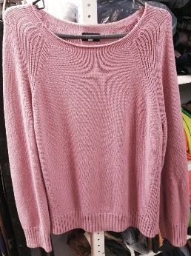 | Sueter | Perfecto | 1 | $ 25,000 | -
4 | 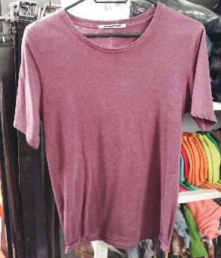 | Camiseta | Perfecto | 1 | $ 14,000 | -
5 |  | Jean | Perfecto | 1 | $ 18,000 | -
6 |  | Chaleco reflectivo | Perfecto | 1 | $ 7,000 | -
7 | 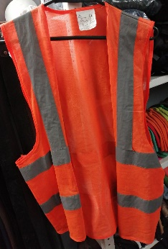 | Chaleco reflectivo | Perfecto | 1 | $ 7,000 | -
8 | 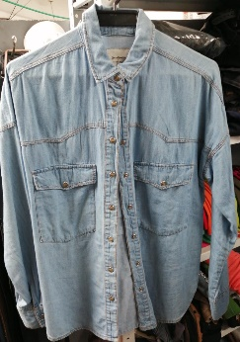 | Camisa | Perfecto | 1 | $ 16,000 | -
9 |  | Casco | Perfecto | 1 | $ 12,000 | -
10 |  | Jean | Perfecto | 1 | $ 18,000 | -
11 | 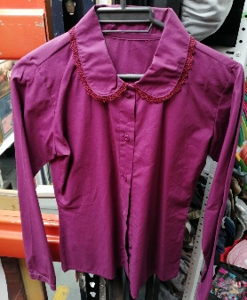 | Camisa | Perfecto | 1 | $ 13,000 | -
12 |  | Jean | Perfecto | 1 | $ 18,000 | -
13 |  | Jean | Perfecto | 1 | $ 18,000 | -
14 |  | Tacones | Perfecto | 1 | $ 45,000 | -
15 |  | Sueter | Perfecto | 1 | $ 25,000 | -
16 | 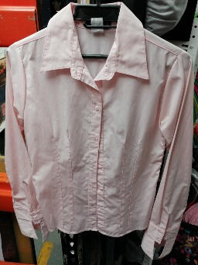 | Camisa | Perfecto | 1 | $ 11,000 | -

 |  |  | Cantidad de Articulos |  | TOTAL
 |  |  | 15 |  | $ 280,000

